Лист1

 | Москва, ул.16-ая Парковая д.20А тел.(499) 464-17-08

 | 8(926)812-48-38, 8-926-203-22-22

* | e-mail: snteks@mail.ru

 | сайт: www.snteks.ru

ООО "СН-Текстиль" предлагает широкий ассортимент постельных принадлежностей. Вся продукция производится на современном оборудовании с использованием передовых технологий. Мы будем рады видеть Вас среди наших покупателей и сделаем все возможное для того, чтобы наше сотрудничество было взаимовыгодным.

 |  |  |  |  | ОПТ
 |  |  |  | Базовая | Со скидкой
Шелк Mulberry

наполнитель шелк малберри, ткань тенсель, есть окошко на молнии |  | 140х205 | ОШлМ-О-15 | 8,515.80р. | 7,885р.
 | одеяло | 172х205 | ОШлМ-О-20 | 10,172.52р. | 9,419р.
 | всесезонное | 200х220 | ОШлМ-О-22 | 12,134.88р. | 11,236р.
 |  | 140х205 | ОШлМ-Л-15 | 7,142.04р. | 6,613р.
 | одеяло | 172х205 | ОШлМ-О-20 | 8,458.56р. | 7,832р.
 | летнее | 200х220 | ОШлМ-О-22 | 9,955.44р. | 9,218р.
наполнитель шелк (mulberry) 100%, ядро иск. Лебяжий пух, ткань - тенсель |  | 50х70 | ПШЛМ-050 | 1,841.40р. | 1,705р.
 | подушки | 68х68 | ПШЛМ-070 | 2,538.00р. | 2,350р.
Шелк Tussan
наполнитель шелк(tussah) 100% ткань модал, окошко с молнией |  | 140х205 | ОШлТ-15 | 8,309.52р. | 7,694р.
 | одело | 172х205 | ОШлТ-20 | 9,917.64р. | 9,183р.
 | зимнее | 200х220 | ОШлТ-22 | 11,855.16р. | 10,977р.
 |  | 140х205 | ОШлТ-О-15 | 6,521.04р. | 6,038р.
 | всесезонное | 172х205 | ОШлТ-О-20 | 7,713.36р. | 7,142р.
 |  | 200х220 | ОШлТ-О-22 | 9,129.24р. | 8,453р.
 | летнее | 140х205 | ОШлТ-Л-15 | 5,527.44р. | 5,118р.
 |  | 172х205 | ОШлТ-Л-20 | 6,496.20р. | 6,015р.
 |  | 200х220 | ОШлТ-Л-22 | 7,580.52р. | 7,019р.
наполнитель шелк (tussah) 100%, ядро иск. Лебяжий пух, ткань - модал | подушки | 50х70 | ПШлТ-050 | 1,540.08р. | 1,426р.
 |  | 68х68 | ПШлТ-070 | 2,026.08р. | 1,876р.
ПУХ Люкс
наполнитель пух гусиный, ткань тик двойной борт |  | 140х205 | ОП-Л-15 | 4,418.28р. | 4,091р.
 | одело | 172х205 | ОП-Л-20 | 5,192.64р. | 4,808р.
 | зимнее | 200х220 | ОП-Л-22 | 5,967.00р. | 5,525р.
 |  | 140х205 | ОП-Л-О-15 | 3,160.08р. | 2,926р.
 | всесезонное | 172х205 | ОП-Л-О-20 | 3,931.20р. | 3,640р.
 |  | 200х220 | ОП-Л-О-22 | 4,651.56р. | 4,307р.
 | подушки | 50х70 | ПТ-Л-50 | 1,925.64р. | 1,783р.
 |  | 68х68 | ПТ-Л-70 | 2,210.76р. | 2,047р.
ПУХ МЕРЕНГА
наполнитель пух гусиный, ткань сатин жак. пуходержащий |  | 140х205 | ОП-М-15 | 5,878.44р. | 5,443р.
 | одело | 172х205 | ОП-М-20 | 7,268.40р. | 6,730р.
 | зимнее | 200х220 | ОП-М-22 | 8,170.20р. | 7,565р.
 |  | 140х205 | ОП-М-О-15 | 4,284.36р. | 3,967р.
 | всесезонное | 172х205 | ОП-М-О-20 | 5,435.64р. | 5,033р.
 |  | 200х220 | ОП-М-О-22 | 6,502.68р. | 6,021р.
 | подушки | 50х70 | ПП-М-050 | 2,732.40р. | 2,530р.
 |  | 68х68 | ПП-М-070 | 3,565.08р. | 3,301р.

АЛЛЕГРО Бамбук Премиум
одеяла и подушки с бамбуковым волокном, ткань 30% Бамбук 70% Хлопок, кант, упаковка чемодан ПВХ с логотипом, инф. Книжка |  | 140х205 | ОББ-PR-15 | 2,306.88р. | 2,136р.
 | одеяло | 172х205 | ОББ-PR-20 | 2,735.64р. | 2,533р.
 | зимнее | 200х220 | ОББ-PR-22 | 3,128.76р. | 2,897р.
 |  | 140х205 | ОББ-О-PR-15 | 2,085.48р. | 1,931р.
 | одеяло | 172х205 | ОББ-О-PR-20 | 2,500.20р. | 2,315р.
 | всесезонное | 200х220 | ОББ-О-PR-22 | 2,814.48р. | 2,606р.
 |  | 50х70 | ПББ-PR-050 | 722.52р. | 669р.
 | подушки | 68х68 | ПББ-PR-070 | 860.76р. | 797р.
ТЕМПЕРЕ Эвкалипт Премиум
одеяла и подушки с волокном эвкалипта, ткань 30% Эвкалипт 70% Хлопок, кант, упаковка чемодан ПВХ с логотипом, инф. Книжка |  | 140х205 | ОЭВ-PR-15 | 2,306.88р. | 2,136р.
 | одеяло | 172х205 | ОЭВ-PR-20 | 2,735.64р. | 2,533р.
 | зимнее | 200х220 | ОЭВ-PR-22 | 3,128.76р. | 2,897р.
 |  | 140х205 | ОЭВ-О-PR-15 | 2,085.48р. | 1,931р.
 | одеяло | 172х205 | ОЭВ-О-PR-20 | 2,500.20р. | 2,315р.
 | всесезонное | 200х220 | ОЭВ-О-PR-22 | 2,814.48р. | 2,606р.
 |  | 50х70 | ПЭВ-PR-050 | 722.52р. | 669р.
 | подушки | 68х68 | ПЭВ-PR-070 | 860.76р. | 797р.
АРИОЗО Tencel Премиум
одеяла и подушки с волокном Tencel, ткань Tencel, кант, упаковка чемодан ПВХ с логотипом, инф. книжка |  | 140х205 | ОТЕНС-PR-15 | 2,407.32р. | 2,229р.
 | одеяло | 172х205 | ОТЕНС-PR-20 | 2,854.44р. | 2,643р.
 | зимнее | 200х220 | ОТЕНС-PR-20 | 3,264.84р. | 3,023р.
 |  | 140х205 | ОТЕНС-О-PR-15 | 2,176.20р. | 2,015р.
 | одеяло | 172х205 | ОТЕНС-О-PR-20 | 2,608.20р. | 2,415р.
 | всесезонное | 200х220 | ОТЕНС-О-PR-22 | 2,936.52р. | 2,719р.
 |  | 50х70 | ПТЕНС-PR-050 | 834.84р. | 773р.
 | подушки | 68х68 | ПТЕНС-PR-070 | 1,043.28р. | 966р.
Верблюжий Пух "Noil Camelus"

одеяла и подушки с наполнителем из пуха верблюда чехол - ткань сатин пуходержащий (хлопок100%), оборка - кружевов чемодане ПВХ с логотипом | одеяло | 140х205 | ОВП СН-15 | 3,520.80р. | 3,260р.
 | зимнее | 172х205 | ОВП СН-20 | 4,037.04р. | 3,738р.
 |  | 200х220 | ОВП СН-22 | 4,634.28р. | 4,291р.
 | одеяло | 140х205 | ОВП СН-О-15 | 2,987.28р. | 2,766р.
 | всесезонное | 172х205 | ОВП СН-О-20 | 3,391.20р. | 3,140р.
 |  | 200х220 | ОВП СН-О-22 | 3,859.92р. | 3,574р.
 | Подушки | 50х70 | ПВП СН-050 | 1,130.76р. | 1,047р.
 |  | 68х68 | ПВП СН-070 | 1,278.72р. | 1,184р.
Пух козы "Cashmere"
одеяла и подушки с наполнителем из пуха кашмирских коз чехол - ткань сатин пуходержащий (хлопок100%), оборка - кружевов чемодане ПВХ с логотипом |  | 140х205 | ОСК СН-15 | 2,858.76р. | 2,647р.
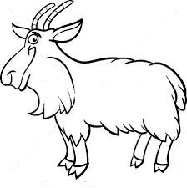
 | одеяло | 172х205 | ОСК СН-20 | 3,245.40р. | 3,005р.
 | зимнее | 200х220 | ОСК СН-22 | 3,714.12р. | 3,439р.
 | одеяло | 140х205 | ОСК СН-О-15 | 2,599.56р. | 2,407р.
 | всесезонное | 172х205 | ОСК СН-О-20 | 2,987.28р. | 2,766р.
 |  | 200х220 | ОСК СН-О-22 | 3,375.00р. | 3,125р.
 |  | 50х70 | ПСК СН-050 | 1,137.24р. | 1,053р.
 | Подушки | 68х68 | ПСК СН-070 | 1,314.36р. | 1,217р.


Пух гусиный NUBES
Одеялос наполнителем пух гусиный касетного типа ткань сатин пуходержащий фирменная упаковка с логотипом | Одеяло | 140х205 | ОП-N-15 cн | 5,022.00р. | 4,650р.
 | зимнее | 172х205 | ОП-N-20 cн | 6,130.08р. | 5,676р.
 |  | 200х220 | ОП-N-22 cн | 8,021.16р. | 7,427р.
 | Одеяло | 140х205 | ОП-N-О-15 cн | 3,236.76р. | 2,997р.
 | всесезонное | 172х205 | ОП-N-О-20 cн | 4,072.68р. | 3,771р.
 |  | 200х220 | ОП-N-О-22 cн | 4,849.20р. | 4,490р.
 | Подушки | 50х70 | ПТ-N-050 сн | 2,487.24р. | 2,303р.
 |  | 70х70 | ПТ-N-070 сн | 3,214.08р. | 2,976р.
Luna De Miel гусиный пух
Наполнитель:100% гусиный пух, Ткань чехла:батист | Одеяло | 140х205 | О LDM-П-15 | 9,129.24р. | 8,453.00р.
 |  | 200х220 | О LDM-П-22 | 11,085.12р. | 10,264.00р.
 | Подушки | 70х70 | П LDM-П-070 | 4,098.60р. | 3,795.00р.

Luna De Miel Provence Rose
Наполнитель:волокно из лепестков роз, Ткань чехла:батист | Одеяло | 140х205 | O LDM-P-15 | 3,974.40р. | 3,680.00р.
 |  | 200х220 | O LDM-P-22 | 5,402.16р. | 5,002.00р.
 | Подушки | 70х70 | П LDM-Р-070 | 1,987.20р. | 1,840.00р.

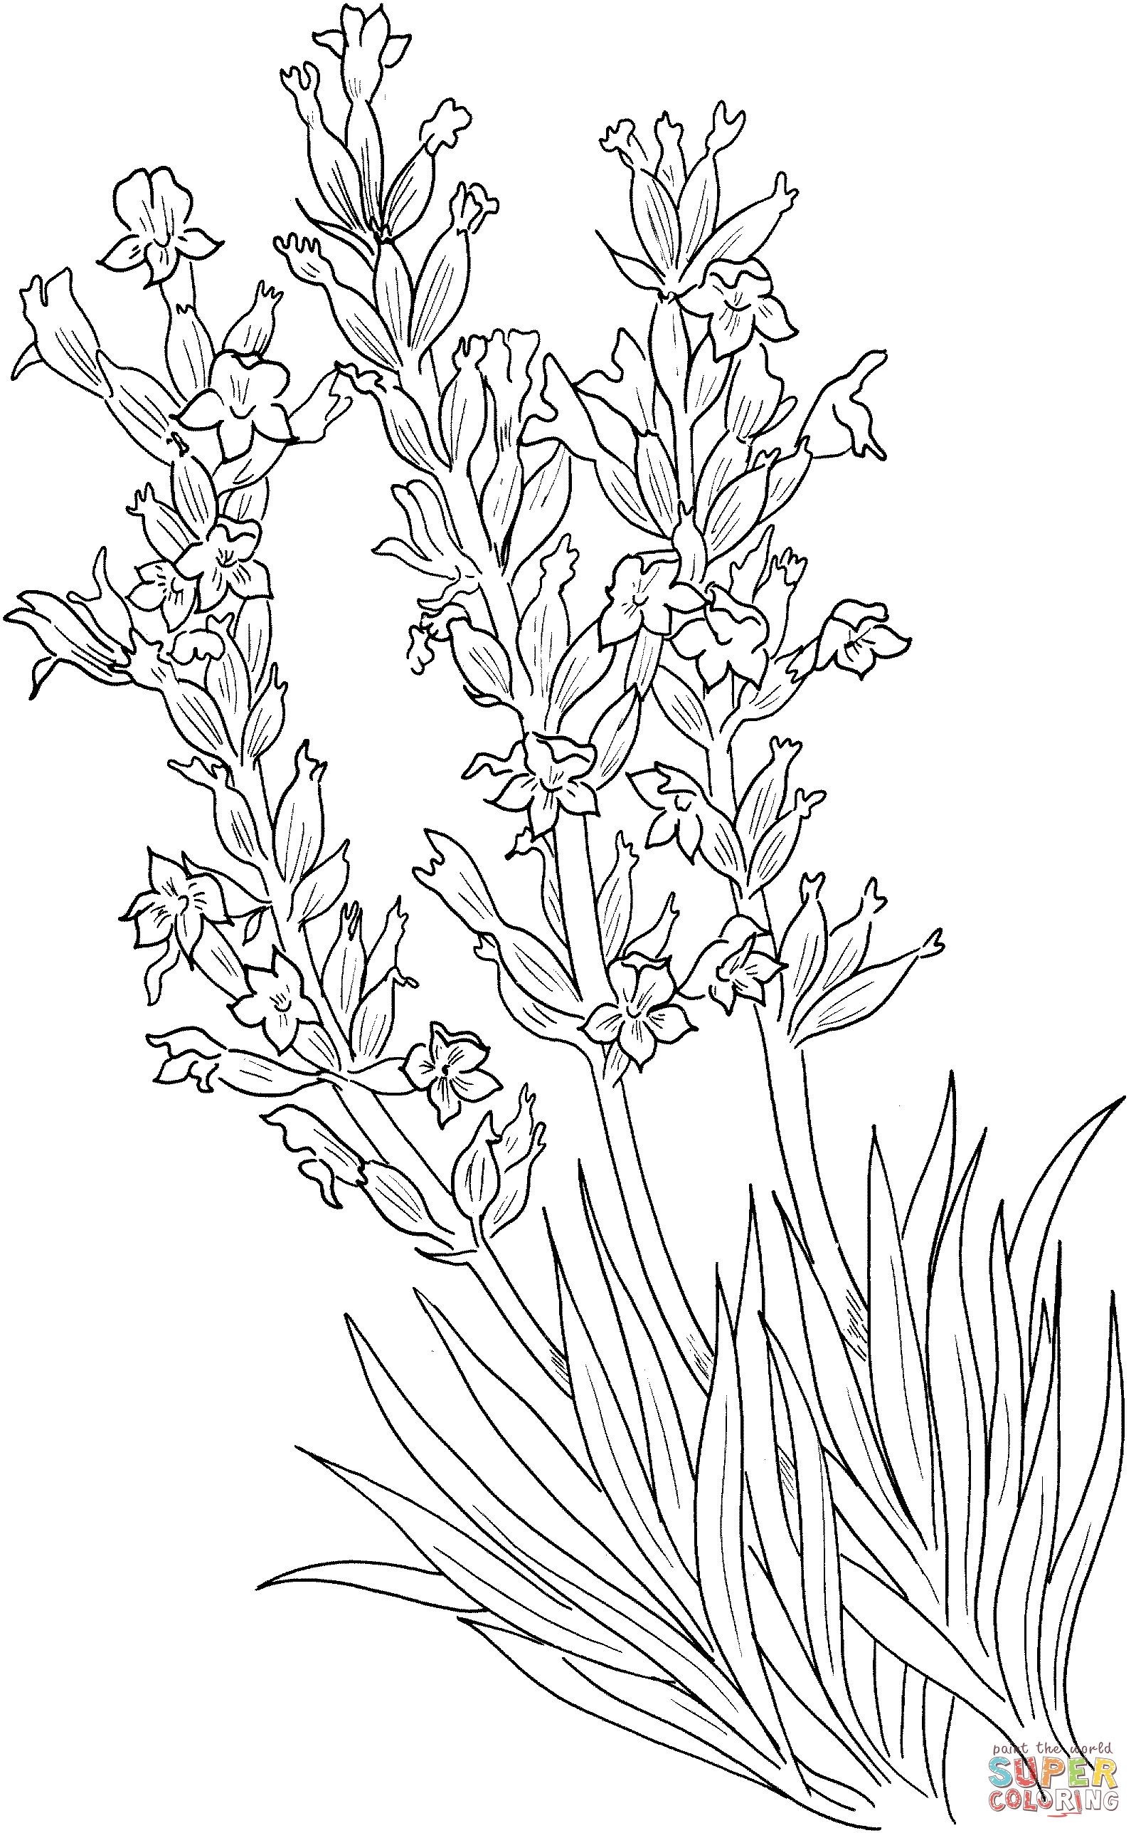
Luna De Miel Provence Lavender
Наполнитель:волокно из лепестков лаванды, Ткань чехла:батист | Одеяло | 140х205 | О LDM-Л-15 | 3,974.40р. | 3,680.00р.
 |  | 200х220 | О LDM-Л-22 | 5,402.16р. | 5,002.00р.
 | Подушки | 70х70 | П LDMЛ-070 | 1,987.20р. | 1,840.00р.

LUNA De Miel CLEAR БиоПух
наполнитель: БиоПух, ткань чехла батист | Одеяло | 140х205 | О LDM-БП-15 | 3,996.00р. | 3,700.00р.
 |  | 200х220 | О LDM-БП-22 | 5,238.00р. | 4,850.00р.
 | Подушки | 70х70 | П LDM-БП-070 | 2,235.60р. | 2,070.00р.

Постельные принадлежности
Наволочка 50х70 Сатин |  |  |  | 345.60р. | 320р.
Наволочка 70х70 Сатин |  |  |  | 422.28р. | 391р.
Пододеяльник 145х215 сатин |  |  |  | 1,014.12р. | 939р.
Пододеяльник 175х215 сатин |  |  |  | 1,192.32р. | 1,104р.
Пододеяльник 200х220 сатин |  |  |  | 1,458.00р. | 1,350р.
Простынь сатин 150х220 |  |  |  | 509.76р. | 472р.
Простынь сатин 180х220 |  |  |  | 596.16р. | 552р.
Простынь сатин 220х214 |  |  |  | 733.32р. | 679р.
Простынь сатин 220х240 |  |  |  | 783.00р. | 725р.
Простынь сатин 220х260 |  |  |  | 844.56р. | 782р.
Простынь сатин 220х280 |  |  |  | 907.20р. | 840р.
Простыня на резинке 90х200 сатин |  |  |  | 590.76р. | 547р.
Простыня на резинке 120х200 сатин |  |  |  | 758.16р. | 702р.
Простыня на резинке 140х200 сатин |  |  |  | 826.20р. | 765р.
Простыня на резинке 160х200 сатин |  |  |  | 844.56р. | 782р.
Простыня на резинке 180х200 сатин |  |  |  | 950.40р. | 880р.
Простыня на резинке 200х200 сатин |  |  |  | 1,006.56р. | 932р.
КПБ САТИН (хлопок 100%)
КПБ 1,5 сп САТИН Музыка Сна, |  |  |  | 1,312.20р. | 1,215.00р.
КПБ 2 сп САТИН Музыка Сна, |  |  |  | 1,588.68р. | 1,471.00р.
КПБ ЕВРО САТИН Музыка Сна, |  |  |  | 1,780.92р. | 1,649.00р.
КПБ СЕМЕЙНЫЙ САТИН Музыка Сна, |  |  |  | 2,165.40р. | 2,005.00р.
АЙС-ГЛЕТЧЕР - наволочки с охлаждающим эффектом
односторонняя охлаждающая ткань, молния, постер, фирменная упаковка |  | 70х70 | Чохл-070 Супер | 777.60р. | 720р.
 | Синяя | 50х70 | Чохл-050 Супер | 604.80р. | 560р.
 |  | 60х60 | Чохл-060 Супер | 637.20р. | 590р.
 |  | 40х60 | Чохл-40х60 Супер | 464.40р. | 430р.
 | Белая | 70х70 | Чохл-070 Нормал | 626.40р. | 580р.
 |  | 50х70 | Чохл-050 Нормал | 496.80р. | 460р.
 |  | 60х60 | Чохл-060 Нормал | 529.20р. | 490р.
 |  | 40х60 | Чохл-40х60 Нормал | 388.80р. | 360р.
двухсторонняя охлаждающая ткань, молния, постер, фирменная упаковка |  | 70х70 | Чохл-070 Супер | 1,266.84р. | 1,173р.
 | Синяя | 50х70 | Чохл-050 Супер | 988.20р. | 915р.
 |  | 60х60 | Чохл-060 Супер | 1,031.40р. | 955р.
 |  | 40х60 | Чохл-40х60 Супер | 720.36р. | 667р.
 | Белая | 70х70 | Чохл-070 Нормал | 932.04р. | 863р.
 |  | 50х70 | Чохл-050 Нормал | 770.04р. | 713р.
 |  | 60х60 | Чохл-060 Нормал | 807.84р. | 748р.
 |  | 40х60 | Чохл-40х60 Нормал | 571.32р. | 529р.
Наволочки с водонепроницаемой тканью
водонепроницаемая ткань с мембраной, молния, фирменная упаковка | Велюр | 70х70 | ЧНВ-070 МС | 345.60р. | 320р.
 |  | 50х70 | ЧНВ-050 МС | 280.80р. | 260р.
 |  | 60х60 | ЧНВ-060 МС | 291.60р. | 270р.
 |  | 40х60 | ЧНВ-40х60 МС | 226.80р. | 210р.
 | Мулетон | 70х70 | ЧНМ-070 МС | 372.60р. | 345р.
 |  | 50х70 | ЧНМ-050 МС | 289.44р. | 268р.
 |  | 40х60 | ЧНМ-40х60 МС | 243.00р. | 225р.
 | Микрофибра | 70х70 | ЧНМф-070 МС | 278.64р. | 258р.
 |  | 50х70 | ЧНМф-050 МС | 205.20р. | 190р.
 |  | 40х60 | ЧНМф-40х60 МС | 177.12р. | 164р.
 | Полиджерси | 70х70 |  | 279.72р. | 259р.
 |  | 50х70 |  | 243.00р. | 225р.
 |  | 40х60 |  | 168.48р. | 156р.
Постельные принадлежности трикотажные
Простыня трикотажная на резинке 100% хлопок |  | 90х200 |  | 349.92р. | 324р.
 |  | 120х200 |  | 419.04р. | 388р.
 |  | 140х200 |  | 443.88р. | 411р.
 |  | 160х200 |  | 496.80р. | 460р.
 |  | 180х200 |  | 519.48р. | 481р.
 |  | 200х200 |  | 581.04р. | 538р.
наволочка трикотажная 100% хлопок, комплект из 2-х шт |  | 50х70 |  | 264.60р. | 245р.
 |  | 70х70 |  | 309.96р. | 287р.
пододеяльник трикотажный 100% хлопок |  | 140х205 |  | 700.92р. | 649р.
 |  | 200х220 |  | 987.12р. | 914р.

